YTC-1
门窗单价分析表【YTC-01】
名称 | 70系列断桥铝合金上悬窗 |  |  | 系列分类 | 70系列 |  | 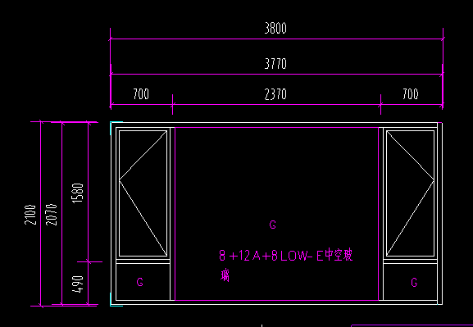 详见门窗图
门窗编号 | YTC-1 |  |  | 开启方式 | 外开窗
洞口宽 （mm) | 3800 | 洞口高度 （mm) | 2100 | 单樘面积 | 7.98 | 洞口面积 （㎡）
 |  |  |  |  | 7.98 | 外框面积（㎡）
序号 | 构件名称 |  | 单位 | 每平米消耗量 | 损耗 | 单价（元/单位） | 合价（元/m2） | 品种、规格、产地
1 | 型材 |  |  |  |  |  | 204.58
1.1 | 型材-断桥 |  | kg/m2 | 6.22 | 10.00% | 25.88 | 177.07 | 兴发
1.2 | 型材-普铝 |  | kg/m2 | 0.73 | 10.00% | 25.00 | 20.08 | 兴发
1.3 | 型材-素材 |  | kg/m2 | 0.28 | 10.00% | 24.12 | 7.43 | 兴发
2 | 五金 |  |  |  |  |  | 17.17
2.1 | 五金-外开 |  | 套 | 0.26 | 1.00% | 65.38 | 17.17 | 国强
3 | 玻璃 |  |  |  |  |  | 120.38
3.1 | 6mmlow-e+12A+6mm玻璃 |  | m2 | 0.31 | 2.00% | 100.88 | 31.90 | 信义
3.2 | 8mmlow-e+12A+8mm玻璃钢化 |  | m2 | 0.61 | 2.00% | 142.20 | 88.48 | 信义
4 | 密封材料 |  |  |  |  |  | 25.22 | 按外框面积
4.1 | 密封胶 |  | 支 | 2.5 | 3.00% | 8.41 | 21.66 | 杭州之江
4.2 | 发泡剂 |  | 支 | 0.15 | 3.00% | 23.01 | 3.56 | 桑莱斯
4.3 | 防水砂浆塞缝 |  | m3 |  |  |  | 0.00
5 | 辅材及其他 |  |  |  |  |  | 11.42 | 按外框面积
5.1 | 三元乙丙胶条 |  | m | 1.15 |  | 1.08 | 1.24 | 开封龙亭
5.2 | 玻璃密封胶条 |  | m | 0 |  | 1.08 | 0.00
5.3 | 组角钢片 |  | 个 | 2.51 |  | 0.07 | 0.18 | 按外框面积
5.4 | 其他（螺钉、工艺盖等） |  | m2 | 1 |  | 10.00 | 10.00
6 | 加工制作费 |  | m2 | 1 | 0 | 26.00 | 26.00 | 按外框面积
7 | 现场安装费 |  | m2 | 1 | 0 | 59.00 | 59.00 | 按外框面积 含措施费（大玻璃吊装费）
8 | 包装运输费 |  | m2 | 1 | 0 | 6.00 | 6.00 | 按外框面积
9 | 水电费 |  | m2 | 1 | 0 | 1.00 | 1.00 | 按外框面积
10 | 门窗检测及淋水试验 |  | m2 | 1 | 0 | 0.00 | 0.00 | 按外框面积 不含检测及淋水实验
11 | 成品保护费 |  | m2 | 1 | 0 | 4.00 | 4.00 | 按外框面积
12 | 直接费小计 |  | 元 | （1+2+…+11) |  |  | 474.77 | 按外框面积综合单价（元/㎡）
13 | 管理费、利润 |  | 元 | (12)× 10 % |  | 10.00% | 47.48
14 | 不含税综合单价 |  | 元 | (12+13) |  |  | 522.25

YTC-2-1
门窗单价分析表【YTC-02-1】
名称 | 70系列断桥铝合金上悬窗 |  |  | 系列分类 | 70系列 |  | 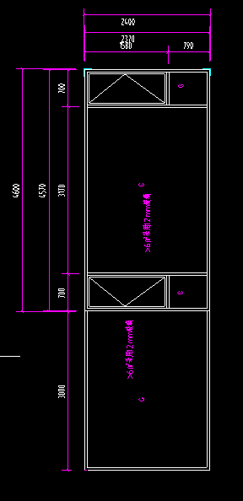 详见门窗图
门窗编号 | YTC-2-1 |  |  | 开启方式 | 外开窗
洞口宽 （mm) | 7600 | 洞口高度 （mm) | 2400 | 单樘面积 | 18.24 | 洞口面积 （㎡）
 |  |  |  |  | 18.24 | 外框面积（㎡）
序号 | 构件名称 |  | 单位 | 每平米消耗量 | 损耗 | 单价（元/单位） | 合价（元/m2） | 品种、规格、产地
1 | 型材 |  |  |  |  |  | 172.34
1.1 | 型材-断桥 |  | kg/m2 | 5.22 | 10.00% | 25.88 | 148.60 | 兴发
1.2 | 型材-普铝 |  | kg/m2 | 0.68 | 10.00% | 25.00 | 18.70 | 兴发
1.3 | 型材-素材 |  | kg/m2 | 0.19 | 10.00% | 24.12 | 5.04 | 兴发
2 | 五金 |  |  |  |  |  | 7.26
2.1 | 五金-外开 |  | 套 | 0.110 | 1.00% | 65.38 | 7.26 | 国强
3 | 玻璃 |  |  |  |  |  | 208.40
3.1 | 6mmlow-e+12A+6mm玻璃 |  | m2 | 0.09 | 2.00% | 100.88 | 9.26 | 信义
3.2 | 12mmlow-e+12A+12mm玻璃钢化 |  | m2 | 0.83 | 2.00% | 235.22 | 199.14 | 信义
4 | 密封材料 |  |  |  |  |  | 25.22 | 按外框面积
4.1 | 密封胶 |  | 支 | 2.5 | 3.00% | 8.41 | 21.66 | 杭州之江
4.2 | 发泡剂 |  | 支 | 0.15 | 3.00% | 23.01 | 3.56 | 桑莱斯
4.3 | 防水砂浆塞缝 |  | m3 |  |  |  | 0.00
5 | 辅材及其他 |  |  |  |  |  | 10.62 | 按外框面积
5.1 | 三元乙丙胶条 |  | m | 0.50 |  | 1.08 | 0.54 | 开封龙亭
5.2 | 玻璃密封胶条 |  | m | 0 |  | 1.08 | 0.00
5.3 | 组角钢片 |  | 个 | 1.10 |  | 0.07 | 0.08 | 按外框面积
5.4 | 其他（螺钉、工艺盖等） |  | m2 | 1 |  | 10.00 | 10.00
6 | 加工制作费 |  | m2 | 1 | 0 | 26.00 | 26.00 | 按外框面积
7 | 现场安装费 |  | m2 | 1 | 0 | 59.00 | 59.00 | 按外框面积 含措施费（大玻璃吊装费）
8 | 包装运输费 |  | m2 | 1 | 0 | 6.00 | 6.00 | 按外框面积
9 | 水电费 |  | m2 | 1 | 0 | 1.00 | 1.00 | 按外框面积
10 | 门窗检测及淋水试验 |  | m2 | 1 | 0 | 0.00 | 0.00 | 按外框面积 不含检测及淋水实验
11 | 成品保护费 |  | m2 | 1 | 0 | 4.00 | 4.00 | 按外框面积
12 | 直接费小计 |  | 元 | （1+2+…+11) |  |  | 519.84 | 按外框面积综合单价（元/㎡）
13 | 管理费、利润 |  | 元 | (12)× 10 % |  | 10.00% | 51.98
14 | 不含税综合单价 |  | 元 | (12+13) |  |  | 571.82

YTC-2-2
门窗单价分析表【YTC-02-2】
名称 | 70系列断桥铝合金上悬窗 |  |  | 系列分类 | 70系列 |  | 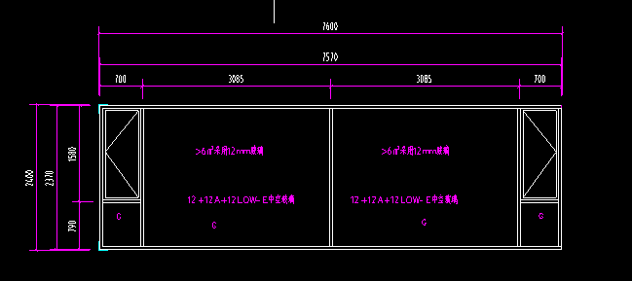 详见门窗图
门窗编号 | YTC-2-1 |  |  | 开启方式 | 外开窗
洞口宽 （mm) | 7600 | 洞口高度 （mm) | 2400 | 单樘面积 | 18.24 | 洞口面积 （㎡）
 |  |  |  |  | 18.24 | 外框面积（㎡）
序号 | 构件名称 |  | 单位 | 每平米消耗量 | 损耗 | 单价（元/单位） | 合价（元/m2） | 品种、规格、产地
1 | 型材 |  |  |  |  |  | 172.93
1.1 | 型材-断桥 |  | kg/m2 | 5.24 | 10.00% | 25.88 | 149.17 | 兴发
1.2 | 型材-普铝 |  | kg/m2 | 0.69 | 10.00% | 25.00 | 18.98 | 兴发
1.3 | 型材-素材 |  | kg/m2 | 0.18 | 10.00% | 24.12 | 4.78 | 兴发
2 | 五金 |  |  |  |  |  | 7.26
2.1 | 五金-外开 |  | 套 | 0.110 | 1.00% | 65.38 | 7.26 | 国强
3 | 玻璃 |  |  |  |  |  | 208.40
3.1 | 6mmlow-e+12A+6mm玻璃 |  | m2 | 0.09 | 2.00% | 100.88 | 9.26 | 信义
3.2 | 12mmlow-e+12A+12mm玻璃钢化 |  | m2 | 0.83 | 2.00% | 235.22 | 199.14 | 信义
4 | 密封材料 |  |  |  |  |  | 25.22 | 按外框面积
4.1 | 密封胶 |  | 支 | 2.5 | 3.00% | 8.41 | 21.66 | 杭州之江
4.2 | 发泡剂 |  | 支 | 0.15 | 3.00% | 23.01 | 3.56 | 桑莱斯
4.3 | 防水砂浆塞缝 |  | m3 |  |  |  | 0.00
5 | 辅材及其他 |  |  |  |  |  | 10.62 | 按外框面积
5.1 | 三元乙丙胶条 |  | m | 0.50 |  | 1.08 | 0.54 | 开封龙亭
5.2 | 玻璃密封胶条 |  | m | 0 |  | 1.08 | 0.00
5.3 | 组角钢片 |  | 个 | 1.10 |  | 0.07 | 0.08 | 按外框面积
5.4 | 其他（螺钉、工艺盖等） |  | m2 | 1 |  | 10.00 | 10.00
6 | 加工制作费 |  | m2 | 1 | 0 | 26.00 | 26.00 | 按外框面积
7 | 现场安装费 |  | m2 | 1 | 0 | 59.00 | 59.00 | 按外框面积 含措施费（大玻璃吊装费）
8 | 包装运输费 |  | m2 | 1 | 0 | 6.00 | 6.00 | 按外框面积
9 | 水电费 |  | m2 | 1 | 0 | 1.00 | 1.00 | 按外框面积
10 | 门窗检测及淋水试验 |  | m2 | 1 | 0 | 0.00 | 0.00 | 按外框面积 不含检测及淋水实验
11 | 成品保护费 |  | m2 | 1 | 0 | 4.00 | 4.00 | 按外框面积
12 | 直接费小计 |  | 元 | （1+2+…+11) |  |  | 520.43 | 按外框面积综合单价（元/㎡）
13 | 管理费、利润 |  | 元 | (12)× 10 % |  | 10.00% | 52.04
14 | 不含税综合单价 |  | 元 | (12+13) |  |  | 572.47

YTC-3
门窗单价分析表【YTC-03】
名称 | 70系列断桥铝合金上悬窗 |  |  | 系列分类 | 70系列 |  | 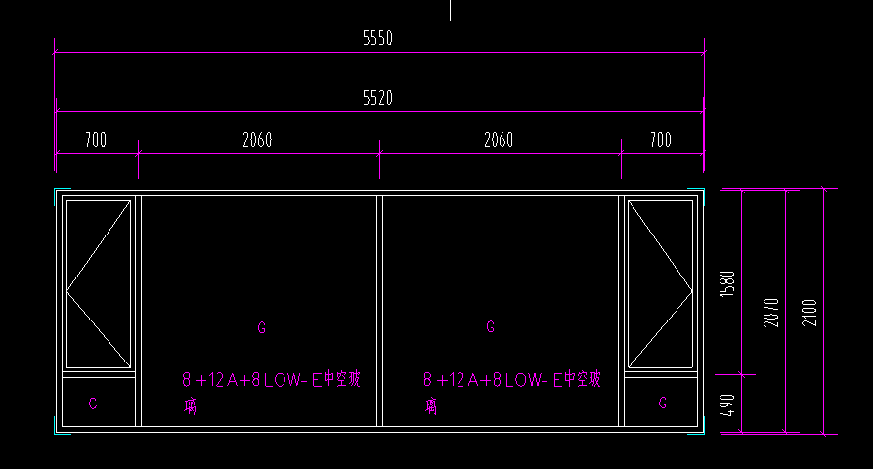 详见门窗图
门窗编号 | YTC-3 |  |  | 开启方式 | 外开窗
洞口宽 （mm) | 5550 | 洞口高度 （mm) | 2100 | 单樘面积 | 11.655 | 洞口面积 （㎡）
 |  |  |  |  | 11.66 | 外框面积（㎡）
序号 | 构件名称 |  | 单位 | 每平米消耗量 | 损耗 | 单价（元/单位） | 合价（元/m2） | 品种、规格、产地
1 | 型材 |  |  |  |  |  | 204.58
1.1 | 型材-断桥 |  | kg/m2 | 6.22 | 10.00% | 25.88 | 177.07 | 兴发
1.2 | 型材-普铝 |  | kg/m2 | 0.73 | 10.00% | 25.00 | 20.08 | 兴发
1.3 | 型材-素材 |  | kg/m2 | 0.28 | 10.00% | 24.12 | 7.43 | 兴发
2 | 五金 |  |  |  |  |  | 11.36
2.1 | 五金-外开 |  | 套 | 0.172 | 1.00% | 65.38 | 11.36 | 国强
3 | 玻璃 |  |  |  |  |  | 125.24
3.1 | 6mmlow-e+12A+6mm玻璃 |  | m2 | 0.16 | 2.00% | 100.88 | 16.46 | 信义
3.2 | 8mmlow-e+12A+8mm玻璃钢化 |  | m2 | 0.75 | 2.00% | 142.20 | 108.78 | 信义
4 | 密封材料 |  |  |  |  |  | 25.22 | 按外框面积
4.1 | 密封胶 |  | 支 | 2.5 | 3.00% | 8.41 | 21.66 | 杭州之江
4.2 | 发泡剂 |  | 支 | 0.15 | 3.00% | 23.01 | 3.56 | 桑莱斯
4.3 | 防水砂浆塞缝 |  | m3 |  |  |  | 0.00
5 | 辅材及其他 |  |  |  |  |  | 10.97 | 按外框面积
5.1 | 三元乙丙胶条 |  | m | 0.79 |  | 1.08 | 0.85 | 开封龙亭
5.2 | 玻璃密封胶条 |  | m | 0 |  | 1.08 | 0.00
5.3 | 组角钢片 |  | 个 | 1.72 |  | 0.07 | 0.12 | 按外框面积
5.4 | 其他（螺钉、工艺盖等） |  | m2 | 1 |  | 10.00 | 10.00
6 | 加工制作费 |  | m2 | 1 | 0 | 26.00 | 26.00 | 按外框面积
7 | 现场安装费 |  | m2 | 1 | 0 | 59.00 | 59.00 | 按外框面积 含措施费（大玻璃吊装费）
8 | 包装运输费 |  | m2 | 1 | 0 | 6.00 | 6.00 | 按外框面积
9 | 水电费 |  | m2 | 1 | 0 | 1.00 | 1.00 | 按外框面积
10 | 门窗检测及淋水试验 |  | m2 | 1 | 0 | 0.00 | 0.00 | 按外框面积 不含检测及淋水实验
11 | 成品保护费 |  | m2 | 1 | 0 | 4.00 | 4.00 | 按外框面积
12 | 直接费小计 |  | 元 | （1+2+…+11) |  |  | 473.37 | 按外框面积综合单价（元/㎡）
13 | 管理费、利润 |  | 元 | (12)× 10 % |  | 10.00% | 47.34
14 | 不含税综合单价 |  | 元 | (12+13) |  |  | 520.71

